RUWA Plan de coupe
Plan de coupe pour RUWA Treillis de stock
artec 500 Treillis K Treillis Z wama 500 Treillis pour ancrage forwa 2000 KUFU SUNO STÜBÜ
Données de coupe pour plan de coupe
SCHÉMA
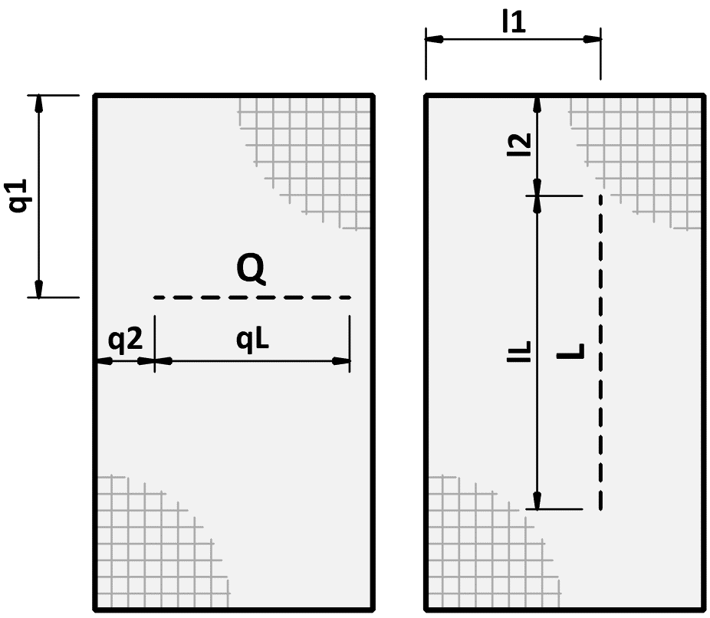
 |  |  |  |  |  |  |  |  |  |  |  |  |  |  |  |  |  |  |  | FR 01-2023
Plan de coupe N°*: (*obligatoire) |  |  |  | N° de plan: |  |  |  |  |  | Dessiné: |  |  |  | Date: |  | Verifié: |  |  |  |  |  | Plan de coupe N°: |  |  | N° de plan: |  |  |  | Date: |  | Q | Coupe dans le sens transversal
 |  |  |  |  |  |  |  |  |  |  |  |  |  |  |  |  |  |  |  |  |  |  |  |  |  |  |  |  |  |  | q1 | Distance coupe q1
Date de livraison: |  |  |  | Bureau d'ingénieur*: |  |  |  |  |  | Chantier*: |  |  |  | Element*: |  |  |  |  |  |  |  |  |  |  |  |  |  |  |  |  | q2 | Distance coupe q2
 |  |  |  |  |  |  |  |  |  |  |  |  |  |  |  |  |  |  |  |  |  | Les treillis d'armature sont la solution idéale si vous souhaitez planifier de manière rationnelle des surfaces plus importantes telles que des dalles, des plafonds ou des murs et les armer rapidement et simplement. Nous vous proposons un assortiment complet de treillis au départ de notre entrepôt de Sumiswald. Avec l'assortiment en stock, vous avez moins de frais de coupe et une adaptation optimale aux éléments de construction. Les treillis en stock peuvent être coupés selon le plan de coupe. Traitement découpe Les treillis peuvent être découpés selon les prescriptions du concepteur. Veillez ici à ce qu’aucun fil ne tombe dans les arêtes de coupe. En cas de découpe d’une grande quantité de treillis ayant le même format, une solution avec treillis spéciaux peut s’avérer rentable. |  |  |  |  |  |  |  |  | qL | Longueur de coupe qL
Interlocateur chantier*: |  |  |  |  |  |  |  |  |  |  |  |  |  |  |  |  |  |  |  |  |  |  |  |  |  |  |  |  |  |  | L | Coupe dans le sens de la longueur
 |  |  |  |  |  |  |  |  |  |  |  |  |  |  |  |  |  |  |  |  |  |  |  |  |  |  |  |  |  |  | l1 | Distance coupe l1
Téléphone chantier*: |  |  |  | Enterprise de construction*: |  |  |  |  |  | Adresse de livraison*: |  |  |  | Remarques: |  |  |  |  |  |  |  |  |  |  |  |  |  |  |  |  | l2 | Distance coupe l2
 |  |  |  |  |  |  |  |  |  |  |  |  |  |  |  |  |  |  |  |  |  |  |  |  |  |  |  |  |  |  | lL | Longueur de coupe lL
N° objet RUWA:

 | 0
 | 0
 | 0
 | 0
 | 0
0 | 0
0 | 0
0 | 0
0 | 0
0 | 0
0 | 0
0 | 0
0 | 0
0 | 0
0 | 0
0 | 0
0 | 0
0 | 0
0 | 0
0 | 0
0 | 0
0 | 0
0 | 0
0 | 0
0 | 0
0 | 0
0 | 0
0 | 0
0 | 0
0 | 0
0 | 0
 | 0
 | 0
 | 0
 | 0
 | 0
0 | 0
0 | 0
0 | 0
0 | 0
0 | 0
0 | 0
0 | 0
0 | 0
0 | 0
0 | 0
0 | 0
0 | 0
0 | 0
0 | 0
0 | 0
0 | 0
0 | 0
0 | 0
0 | 0
0 | 0
0 | 0
0 | 0
0 | 0
0 | 0
0 | 0
0 | 0
 | 0
 | 0
 | 0
 | 0
 | 0
0 | 0
0 | 0
0 | 0
0 | 0
0 | 0
0 | 0
0 | 0
0 | 0
0 | 0
0 | 0
0 | 0
0 | 0
0 | 0
0 | 0
0 | 0
0 | 0
0 | 0
0 | 0
0 | 0
0 | 0
0 | 0
0 | 0
0 | 0
0 | 0
0 | 0
0 | 0
 | 0
 | 0
 | 0
 | 0
 | 0
0 | 0
0 | 0
0 | 0
0 | 0
0 | 0
0 | 0
0 | 0
0 | 0
0 | 0
0 | 0
0 | 0
0 | 0
0 | 0
0 | 0
0 | 0
0 | 0
0 | 0
0 | 0
0 | 0
0 | 0
0 | 0
0 | 0
0 | 0
0 | 0
0 | 0
0 | 0
PLAN DE COUPE POUR TREILLIS DE STOCK (LES COUPES PEUVENT ÊTRE INSCRITES DANS DES TABLEAUX À DROITE |  |  |  |  |  |  |  |  |  |  |  |  |  | TREILLIS DE STOCK |  |  |  |  |  |  |  | DONNEÉES DE COUPE POUR PLAN DE COUPE
Type (3) |  |  | Type (3) |  |  | Type (3) |  |  |  |  |  | Type (3) |  | Pos. | Type (3) | Quantité [pce] | Poids total [kg] | coupé (1) |  | plié (1) (2) |  | Type |  |  |  |  | Type |  |  |  | Type |  |  |  | Type
Quantité [pce] |  |  | Quantité [pce] |  |  | Quantité [pce] |  |  |  |  |  | Quantité [pce] |  |  |  |  |  |  |  |  |  | Coupe direction | q1 ou l1 [mm] | q2 ou l2 [mm] | qL ou lL [mm] |  | Coupe direction | q1 ou l1 [mm] | q2 ou l2 [mm] | qL ou lL [mm] | Coupe direction | q1 ou l1 [mm] | q2 ou l2 [mm] | qL ou lL [mm] | Coupe direction | q1 ou l1 [mm] | q2 ou l2 [mm] | qL ou lL [mm]

 |  |  |  |  |  |  |  |  |  |  |  |  |  |  |  |  |  |  |  |  |  |  |  |  |  | 1
 |  |  |  |  |  |  |  |  |  |  |  |  |  |  |  |  |  |  |  |  |  |  |  |  |  | 2
 |  |  |  |  |  |  |  |  |  |  |  |  |  |  |  |  |  |  |  |  |  |  |  |  |  | 3
 |  |  |  |  |  |  |  |  |  |  |  |  |  |  |  |  |  |  |  |  |  |  |  |  |  | 4
 |  |  |  |  |  |  |  |  |  |  |  |  |  |  |  |  |  |  |  |  |  |  |  |  |  | 5
 |  |  |  |  |  |  |  |  |  |  |  |  |  |  |  |  |  |  |  |  |  |  |  |  |  | 6
 |  |  |  |  |  |  |  |  |  |  |  |  |  |  |  |  |  |  |  |  |  |  |  |  |  | 7
 |  |  |  |  |  |  |  |  |  |  |  |  |  | Poids total [kg] |  |  |  |  |  |  |  |  |  |  |  | 8
 |  |  |  |  |  |  |  |  |  |  |  |  |  | Nombre positions treillis |  |  |  |  |  |  |  |  |  |  |  | 9
 |  |  |  |  |  |  |  |  |  |  |  |  |  |  |  |  |  |  |  |  |  |  |  |  |  | 10
 |  |  |  |  |  |  |  |  |  |  |  |  |  | FORWA 2000 SYSTÈMES DE RACCORDEMENT
 |  |  |  |  |  |  |  |  |  |  |  |  |  | Pos. | Type | Quantité [pce] | Quantité [m] | Pliage suppl. (AAL, AI, GI) [mm] (2) |  |  |  |  |  |  |  | 11
 |  |  |  |  |  |  |  |  |  |  |  |  |  |  |  |  |  |  |  |  |  |  |  |  |  | 12
 |  |  |  |  |  |  |  |  |  |  |  |  |  |  |  |  |  | a | b |  | c |  |  |  |  | 13
 |  |  |  |  |  |  |  |  |  |  |  |  |  |  |  |  |  |  |  |  |  | Ordre de remplissage
Type (3) |  |  | Type (3) |  |  | Type (3) |  |  |  |  |  | Type (3) |  |  |  |  |  |  |  |  |  | Type |  |  |  |  | Type |  |  |  | Type |  |  |  | Type
 | 0
 | 0
 | 0
 | 0
 | 0
0 | 0
0 | 0
0 | 0
0 | 0
0 | 0
0 | 0
0 | 0
0 | 0
0 | 0
0 | 0
0 | 0
0 | 0
0 | 0
0 | 0
0 | 0
0 | 0
0 | 0
0 | 0
0 | 0
0 | 0
0 | 0
0 | 0
0 | 0
0 | 0
0 | 0
0 | 0
1.95
3.90
2.40
2.70
3.15
4.80
5.40
6.30
1.125
2.25
Quantité [pce] |  |  | Quantité [pce] |  |  | Quantité [pce] |  |  |  |  |  | Quantité [pce] |  |  |  |  |  |  |  |  |  | Coupe direction | q1 ou l1 [mm] | q2 ou l2 [mm] | qL ou lL [mm] |  | Coupe direction | q1 ou l1 [mm] | q2 ou l2 [mm] | qL ou lL [mm] | Coupe direction | q1 ou l1 [mm] | q2 ou l2 [mm] | qL ou lL [mm] | Coupe direction | q1 ou l1 [mm] | q2 ou l2 [mm] | qL ou lL [mm]
 | 0
 | 0
 | 0
 | 0
 | 0
0 | 0
0 | 0
0 | 0
0 | 0
0 | 0
0 | 0
0 | 0
0 | 0
0 | 0
0 | 0
0 | 0
0 | 0
0 | 0
0 | 0
0 | 0
0 | 0
0 | 0
0 | 0
0 | 0
0 | 0
0 | 0
0 | 0
0 | 0
0 | 0
0 | 0
0 | 0
 | 0
 | 0
 | 0
 | 0
 | 0
0 | 0
0 | 0
0 | 0
0 | 0
0 | 0
0 | 0
0 | 0
0 | 0
0 | 0
0 | 0
0 | 0
0 | 0
0 | 0
0 | 0
0 | 0
0 | 0
0 | 0
0 | 0
0 | 0
0 | 0
0 | 0
0 | 0
0 | 0
0 | 0
0 | 0
0 | 0
 | 0
 | 0
 | 0
 | 0
 | 0
0 | 0
0 | 0
0 | 0
0 | 0
0 | 0
0 | 0
0 | 0
0 | 0
0 | 0
0 | 0
0 | 0
0 | 0
0 | 0
0 | 0
0 | 0
0 | 0
0 | 0
0 | 0
0 | 0
0 | 0
0 | 0
0 | 0
0 | 0
0 | 0
0 | 0
0 | 0

 |  |  |  |  |  |  |  |  |  |  |  |  |  | ARTEC 500 PLIAGE SUPPLÉMENTAIRE
 |  |  |  |  |  |  |  |  |  |  |  |  |  | Pos. | Type | Quantité [pce] | Poids total [kg] | Pliage sup-plémentaire [mm] (2)

 |  |  |  |  |  |  |  |  |  |  |  |  |  |  |  |  |  | a | b |  | c

 |  |  |  |  |  |  |  |  |  |  |  |  |  | Poids total [kg]
 |  |  |  |  |  |  |  |  |  |  |  |  |  | Nombre positions treillis
 |  |  |  |  |  |  |  |  |  |  |  |  |  | SI VOUS AVEZ DES QUESTIONS SUR LE PLAN DE COUPE OU NOS PRODUITS TREILLIS, VEUILLEZ CONTACTER NOS INGÉNIEURS.

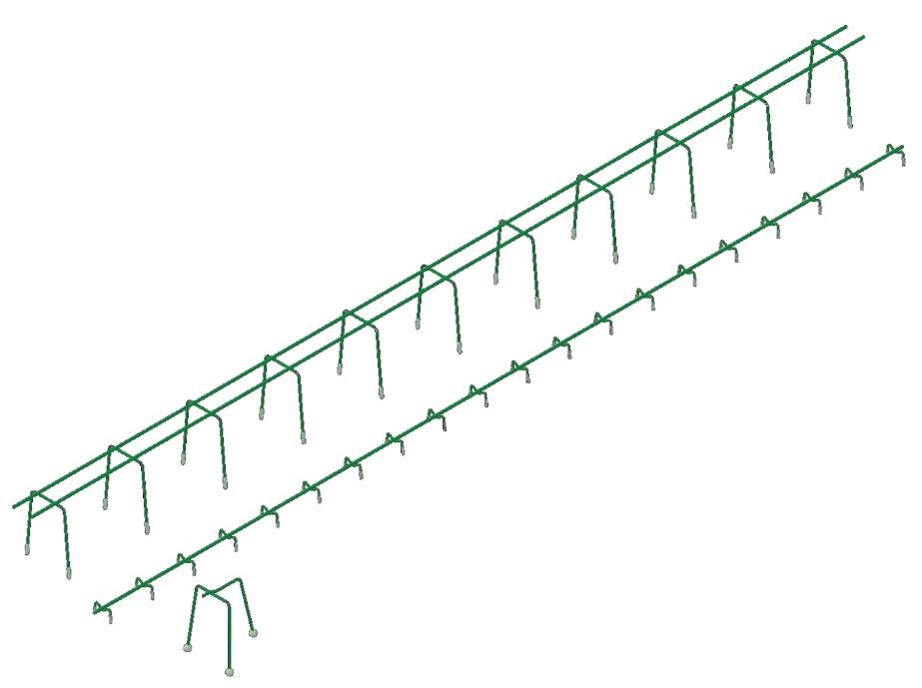
 |  |  |  |  |  |  |  |  |  |  |  |  |  |  |  |  |  |  |  |  |  | Ordre de remplissage
PANIERS DE SUPPORT SUNO / SUNO-mini / KUFU / KUFU-mini / STÜBÜ
DK | Type |  |  | Quantité [pce] | Hauter [cm] |  |  | Longueur totale [m] |  |  | Pieds [DK] |  | Accessoires |  |  | Besoins d'accessoires

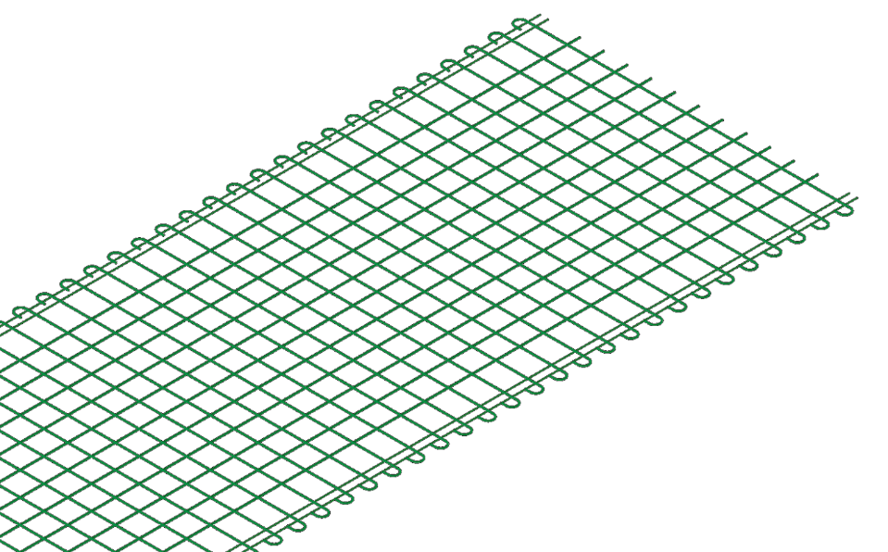

Ordre de remplissage

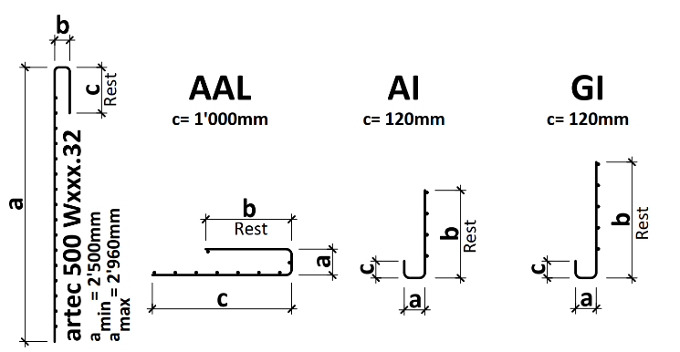
EXPLICATIONS |  |  |  |  |  |  | LÉGENDE
(1) Si les treillis sont plié ou coupé, veuillez compléter le plan de coupe (2) Longueur de bord de pliage max. 5.00 m | Largeur de courbure max. 3.00 m | Diamètre du mandrin en règle générale d3 = 4ø | Pas de fils dans la zone du mandrin de pliage (3) UNI 330 et UNI 420: Production uniquement sur commande |  |  |  |  |  |  | Champs obligatoires
 |  |  |  |  |  |  | Choix libre
 |  |  |  |  |  |  | Pas le libre choix

 |  |  |  |  |  |  |  | Web | www.ruwa-ag.ch
RUWA Drahtschweisswerk AG |  |  |  |  |  |  |  | Demande de prix | info@ruwa-ag.ch
Burghof 100 |  | Tel. +41 34 432 35 35 |  |  |  |  |  | Commandes | verkauf@ruwa-ag.ch
CH-3454 Sumiswald |  | Fax +41 34 432 35 55 |  |  |  |  |  | Conseils techniques | technik@ruwa-ag.ch

